Trolley_Daten_und_Aufgaben
Auswertung des Trolley-Experiments

1) Berechnen Sie die rechts angegebenen statistischen Kennwerte
2) Erstellen Sie ein Säulendiagramm, das die moralische Bewertung der Szenarien veranschaulichen.
3) Was zeigen die Ergebnisse?
4) Erstellen Sie für beide Versuchsgruppen ein Histogramm. Benutzen Sie dazu die Analyse-Funktion (s. Video).
5) Erstellen Box-Plots für beide Gruppen.
Reihenfolge 1: erst push, dann switch n = 46
 | 1

 |  |  |  |  | Ratings für "push"-Szenario in erster vs. zweiter Position

number/ sID | dilemma | answer | Abweichung Mittelwert | Abweichung quadriert |  | push | switch
12 | push | 2 |  |  | Mittelwert
15 | push | 5 |  |  | Mittelwert (direkt)
17 | push | 2
19 | push | 6 |  |  | Standardabweichung
24 | push | 1 |  |  | Standardabweichung (direkt)
32 | push | 1
35 | push | 1
37 | push | 3 |  |  | n
40 | push | 3
47 | push | 2 |  |  | Minimum
48 | push | 1 |  |  | 25% Quartil
53 | push | 1 |  |  | Median
59 | push | 1 |  |  | 75% Quartil
66 | push | 1 |  |  | Maximum
68 | push | 1
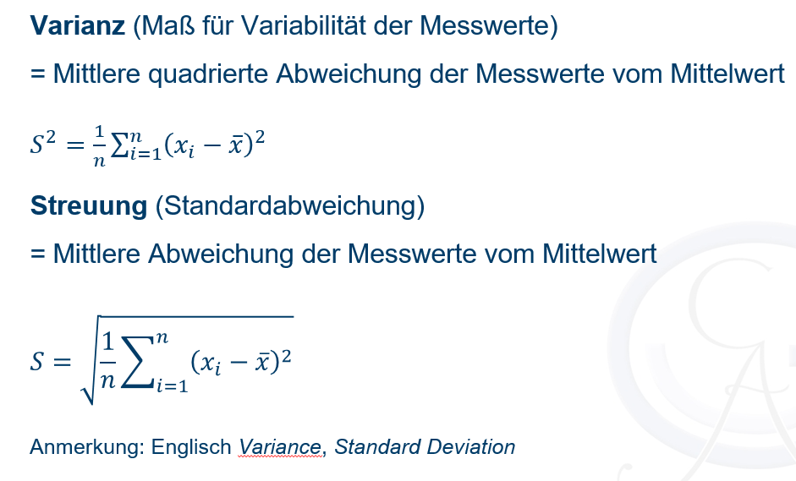
76 | push | 4
77 | push | 4
81 | push | 2
90 | push | 5
91 | push | 2
93 | push | 5
95 | push | 3
105 | push | 3
4 | push | 3
7 | push | 2
8 | push | 1
13 | push | 1
23 | push | 1
26 | push | 1
27 | push | 2
28 | push | 1
41 | push | 1
42 | push | 4
49 | push | 1
52 | push | 2
60 | push | 2
62 | push | 5
65 | push | 1
70 | push | 5
79 | push | 4
80 | push | 5
82 | push | 1
85 | push | 2
96 | push | 5
100 | push | 1
102 | push | 1
6 | switch | 2
10 | switch | 6
11 | switch | 4
16 | switch | 2
18 | switch | 6
22 | switch | 5
25 | switch | 2
31 | switch | 5
46 | switch | 5
51 | switch | 2
56 | switch | 6
58 | switch | 4
61 | switch | 2
63 | switch | 6
67 | switch | 5
69 | switch | 3
83 | switch | 5
86 | switch | 4
87 | switch | 5
97 | switch | 4
98 | switch | 2
101 | switch | 5
9 | switch | 4
14 | switch | 6
20 | switch | 1
21 | switch | 3
29 | switch | 3
30 | switch | 5
33 | switch | 4
34 | switch | 4
43 | switch | 2
44 | switch | 3
45 | switch | 5
50 | switch | 5
54 | switch | 4
55 | switch | 4
57 | switch | 4
64 | switch | 4
73 | switch | 3
78 | switch | 6
84 | switch | 4
88 | switch | 6
92 | switch | 3
94 | switch | 4
99 | switch | 4

Trolley_Musterlösung
Auswertung des Trolley-Experiments

1) Berechnen Sie die rechts angegebenen statistischen Kennwerte
2) Erstellen Sie ein Säulendiagramm, das die moralische Bewertung der Szenarien veranschaulichen.
3) Was zeigen die Ergebnisse?
4) Erstellen Sie für beide Versuchsgruppen ein Histogramm. Benutzen Sie dazu die Analyse-Funktion (s. Video).
5) Erstellen Box-Plots für beide Gruppen.
Reihenfolge 1: erst push, dann switch n = 46
 | 1

 |  |  |  |  | Ratings für "push"-Szenario in erster vs. zweiter Position

Histogramm - Push
number/ sID | dilemma | answer | Abweichung Mittelwert | Abweichung quadriert |  | push | switch
12 | push | 2 | -0.41 | 0.17 | Mittelwert | 2.41 | 4.02
15 | push | 5 | 2.59 | 6.69 | Mittelwert (direkt) | 2.41 | 4.02 | Push
17 | push | 2 | -0.41 | 0.17 |  |  |  | Klasse | Häufigkeit
19 | push | 6 | 3.59 | 12.87 | Standardabweichung | 1.55 | 1.34 | 1 | 19
24 | push | 1 | -1.41 | 2.00 | Standardabweichung (direkt) | 1.55 | 1.34 | 2 | 10
32 | push | 1 | -1.41 | 2.00 |  |  |  | 4 | 9
35 | push | 1 | -1.41 | 2.00 |  |  |  | und größer | 8
37 | push | 3 | 0.59 | 0.34 | n | 46 | 45
40 | push | 3 | 0.59 | 0.34 |  |  |  | Switch
47 | push | 2 | -0.41 | 0.17 | Minimum | 1 | 1 | Klasse | Häufigkeit
48 | push | 1 | -1.41 | 2.00 | 25% Quartil | 1 | 3 | 1 | 1
Histogramm - Switch
53 | push | 1 | -1.41 | 2.00 | Median | 2 | 4 | 2 | 7
59 | push | 1 | -1.41 | 2.00 | 75% Quartil | 4 | 5 | 4 | 20
66 | push | 1 | -1.41 | 2.00 | Maximum | 6 | 6 | und größer | 17
68 | push | 1 | -1.41 | 2.00
Gruppenmittelwerte der beiden Bedingungen
76 | push | 4 | 1.59 | 2.52
77 | push | 4 | 1.59 | 2.52
81 | push | 2 | -0.41 | 0.17
90 | push | 5 | 2.59 | 6.69
91 | push | 2 | -0.41 | 0.17
93 | push | 5 | 2.59 | 6.69
95 | push | 3 | 0.59 | 0.34
105 | push | 3 | 0.59 | 0.34
4 | push | 3 | 0.59 | 0.34
7 | push | 2 | -0.41 | 0.17
8 | push | 1 | -1.41 | 2.00
13 | push | 1 | -1.41 | 2.00
23 | push | 1 | -1.41 | 2.00
26 | push | 1 | -1.41 | 2.00
27 | push | 2 | -0.41 | 0.17
28 | push | 1 | -1.41 | 2.00
41 | push | 1 | -1.41 | 2.00
42 | push | 4 | 1.59 | 2.52
49 | push | 1 | -1.41 | 2.00
52 | push | 2 | -0.41 | 0.17
60 | push | 2 | -0.41 | 0.17
62 | push | 5 | 2.59 | 6.69
65 | push | 1 | -1.41 | 2.00
70 | push | 5 | 2.59 | 6.69
79 | push | 4 | 1.59 | 2.52
80 | push | 5 | 2.59 | 6.69
82 | push | 1 | -1.41 | 2.00
85 | push | 2 | -0.41 | 0.17
96 | push | 5 | 2.59 | 6.69
100 | push | 1 | -1.41 | 2.00
102 | push | 1 | -1.41 | 2.00
6 | switch | 2 | -2.02 | 4.09
10 | switch | 6 | 1.98 | 3.91
11 | switch | 4 | -0.02 | 0.00
16 | switch | 2 | -2.02 | 4.09
18 | switch | 6 | 1.98 | 3.91
22 | switch | 5 | 0.98 | 0.96
25 | switch | 2 | -2.02 | 4.09
31 | switch | 5 | 0.98 | 0.96
46 | switch | 5 | 0.98 | 0.96
51 | switch | 2 | -2.02 | 4.09
56 | switch | 6 | 1.98 | 3.91
58 | switch | 4 | -0.02 | 0.00
61 | switch | 2 | -2.02 | 4.09
63 | switch | 6 | 1.98 | 3.91
67 | switch | 5 | 0.98 | 0.96
69 | switch | 3 | -1.02 | 1.04
83 | switch | 5 | 0.98 | 0.96
86 | switch | 4 | -0.02 | 0.00
87 | switch | 5 | 0.98 | 0.96
97 | switch | 4 | -0.02 | 0.00
98 | switch | 2 | -2.02 | 4.09
101 | switch | 5 | 0.98 | 0.96
9 | switch | 4 | -0.02 | 0.00
14 | switch | 6 | 1.98 | 3.91
20 | switch | 1 | -3.02 | 9.13
21 | switch | 3 | -1.02 | 1.04
29 | switch | 3 | -1.02 | 1.04
30 | switch | 5 | 0.98 | 0.96
33 | switch | 4 | -0.02 | 0.00
34 | switch | 4 | -0.02 | 0.00
43 | switch | 2 | -2.02 | 4.09
44 | switch | 3 | -1.02 | 1.04
45 | switch | 5 | 0.98 | 0.96
50 | switch | 5 | 0.98 | 0.96
54 | switch | 4 | -0.02 | 0.00
55 | switch | 4 | -0.02 | 0.00
57 | switch | 4 | -0.02 | 0.00
64 | switch | 4 | -0.02 | 0.00
73 | switch | 3 | -1.02 | 1.04
78 | switch | 6 | 1.98 | 3.91
84 | switch | 4 | -0.02 | 0.00
88 | switch | 6 | 1.98 | 3.91
92 | switch | 3 | -1.02 | 1.04
94 | switch | 4 | -0.02 | 0.00
99 | switch | 4 | -0.02 | 0.00

Median und Quartile Veranschaul
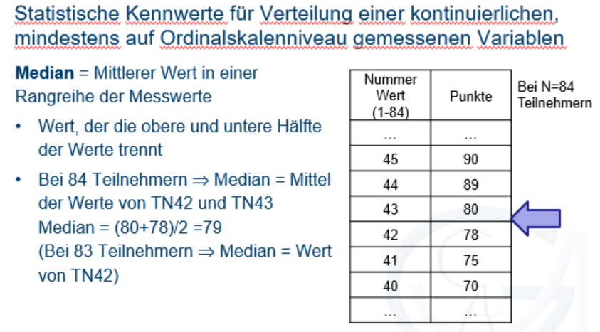
Veranschaulichung Median und Quartile

 | Nummer | Werte |  | Quartile
1) Werte werden in aufsteigender Reihenfolge sortiert. | 1 | 1 | Min | 1
(hier: Ratings für push in der "push_switch"-Bedingung) | 2 | 1 | 25% | 1
 | 3 | 1 | Median | 2
2) Der Wert, der die Daten in zwei Teile teilt, wird ermittelt. | 4 | 1 | 75% | 4
Hier (gerade Wertezahl): zwischen dem 23. und 24. Wert, da n = 46 | 5 | 1 | Max | 6
Mittelwert aus 23. und 24. Wert wird gebildet: (2+2)/2 = 2 | 6 | 1
(Bei ungerade Wertezahl nicht nötig) | 7 | 1
 | 8 | 1 | Abweichung für Fehlerbalken im Diagramm
3) Selbes Vorgehen, um 25% und 75% Quartil zu ermitteln | 9 | 1 | oben | 2
 | 10 | 1 | unten | 1
 | 11 | 1
 | 12 | 1
 | 13 | 1
 | 14 | 1
 | 15 | 1
 | 16 | 1
 | 17 | 1
 | 18 | 1
 | 19 | 1
 | 20 | 2
 | 21 | 2
 | 22 | 2
 | 23 | 2
 | 24 | 2
 | 25 | 2
 | 26 | 2
 | 27 | 2
 | 28 | 2
 | 29 | 2
 | 30 | 3
 | 31 | 3
 | 32 | 3
 | 33 | 3
 | 34 | 3
 | 35 | 4
 | 36 | 4
 | 37 | 4
 | 38 | 4
 | 39 | 5
 | 40 | 5
 | 41 | 5
 | 42 | 5
 | 43 | 5
 | 44 | 5
 | 45 | 5
 | 46 | 6

